Sheet1
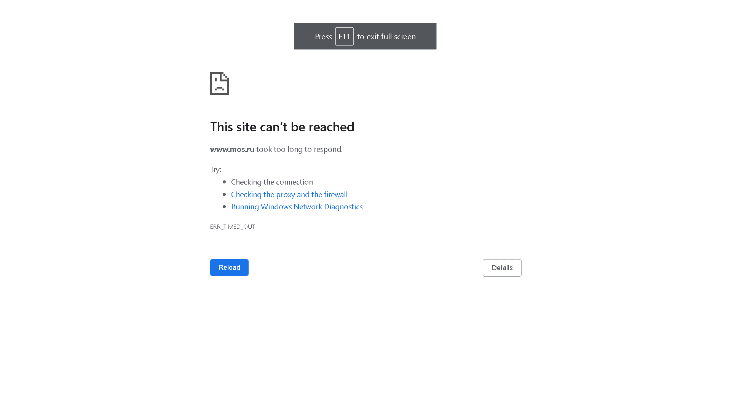
Задание 1
Номер дефекта | Название (Summary): | Критичность/Серьезность (Severity): | Окружение | Описание( Description): | Шаги (Steps to reproduce): | Фактический результат (Actual result): | Ожидаемый результат (Expected result): | Ссылка на вложение (Attachments)
1 | В поле ПАСПОРТ при вводе номера паспорта, неверное количество цифр | Критическая (Critical) | Google ChromeVersion 107.0.5304.107 (Official Build) (64-bit) | В поле ПАСПОРТ в номере паспрта предлогается указать 8 цифр, однако согласно российским стандартам, в номере паспорта РФ 6 цифр | 1. Открыть страничку с офрмлением заявки http://zayavka-na-kartu-1.sdew.ru/ | 1. Открылась страница с формой заполнения заявки | 1. Открылась страница с формой заполнения заявки | Ссылка на вложение (Attachments)
 |  |  |  |  | 2. В поле ПАСПОРТ вводим 4 цифры в поле СЕРИЯ [0-9;0-9;0-9;0-9] и 6 цифр в поле НОМЕР [0-9;0-9;0-9;0-9;0-9;0-9] | 2. Ошибка: Поле заполнено не полностью | 2. Поле приняло значение
2 | В поле ФАМИЛИЯ отсутвует ограничение по максимальному количеству символов | Незначительный баг (Minor) | Google ChromeVersion 107.0.5304.107 (Official Build) (64-bit) | Поле ФАМИЛИЯ максимальное количество символов должно ограничеватся 64 символами | 1. Открыть страничку с офрмлением заявки http://zayavka-na-kartu-1.sdew.ru/ | 1. Открылась страница с формой заполнения заявки | 1. Открылась страница с формой заполнения заявки | Ссылка на вложение (Attachments)
 |  |  |  |  | 2. Вводим 65 символов в поле ФАМИЛИЯ | 2. Отсутствуют ограничения по максимальному количеству символов | 2. Значение поля не может привышать 64 символа
3 | В поле ДАТА РОЖДЕНИЯ слишком большой диапазон выбора даты рождения | Незначительный баг (Minor) | Google ChromeVersion 107.0.5304.107 (Official Build) (64-bit) | В поле ДАТА РОЖДЕНИЯ при нажатии на календарь, можно выбрать дату рождения в диапозоне от 01.01.1000 до 31.12.9999, Тогда как в РФ существует возростное ограничение по выпуску дебетовых карт это от 01.01.1937 до 01.01.2008. Таким образом люди кто младше 14 и старше 85 не могут получить дебетовую карту. | 1. Открыть страничку с офрмлением заявки http://zayavka-na-kartu-1.sdew.ru/ | 2. . Открылась страница с формой заполнения заявки | 1. Открылась страница с формой заполнения заявки | Ссылка на вложение (Attachments)
 |  |  |  |  | 2. В поле ДАТА РОЖДЕНИЯ нажимаеим на календарь и выбираем дату 01.01.2032 | 2. Поле приняло значение | 2. Ошибка: Дата рождения не соотвецтвует возростным требованиям банка

Задание 2
1. Скачайте файл. 2. Для лучшей читабельности скопируйте все данные из файла и вставьте их в один из редакторов для работы с кодом. 3. Проанализируйте логи и найдите в них Error-сообщения — скорее всего, там будет несколько одинаковых. 4. Перейдите по ссылке и создайте свою Jira. 5. Создайте баг-репорт(ы) на основе вышеуказанных Error-сообщений. Если у вас есть идеи о том, с чем могут быть связаны ошибки — вы можете написать предположения в репортах. Но так как вы не знаете, какие действия вызывают эти события, вы можете не описывать шаги, а поделиться информацией о том, кто вам дал эти логи.

Ошибка 1
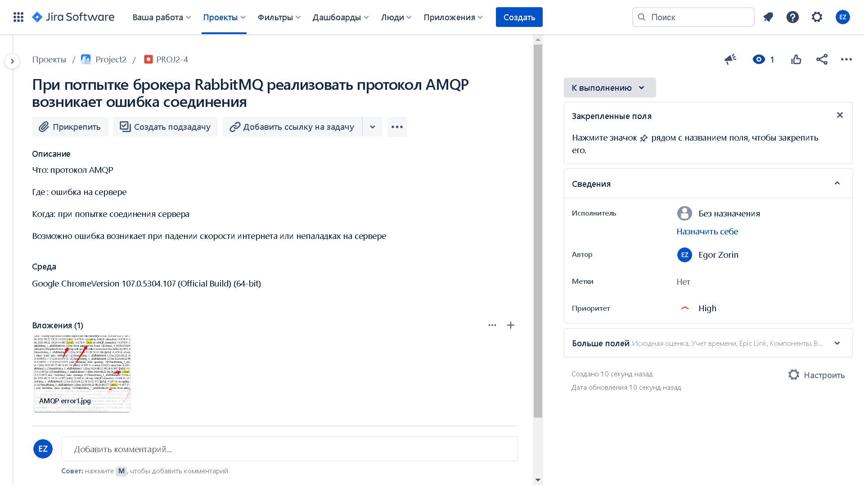

Ошибка 2

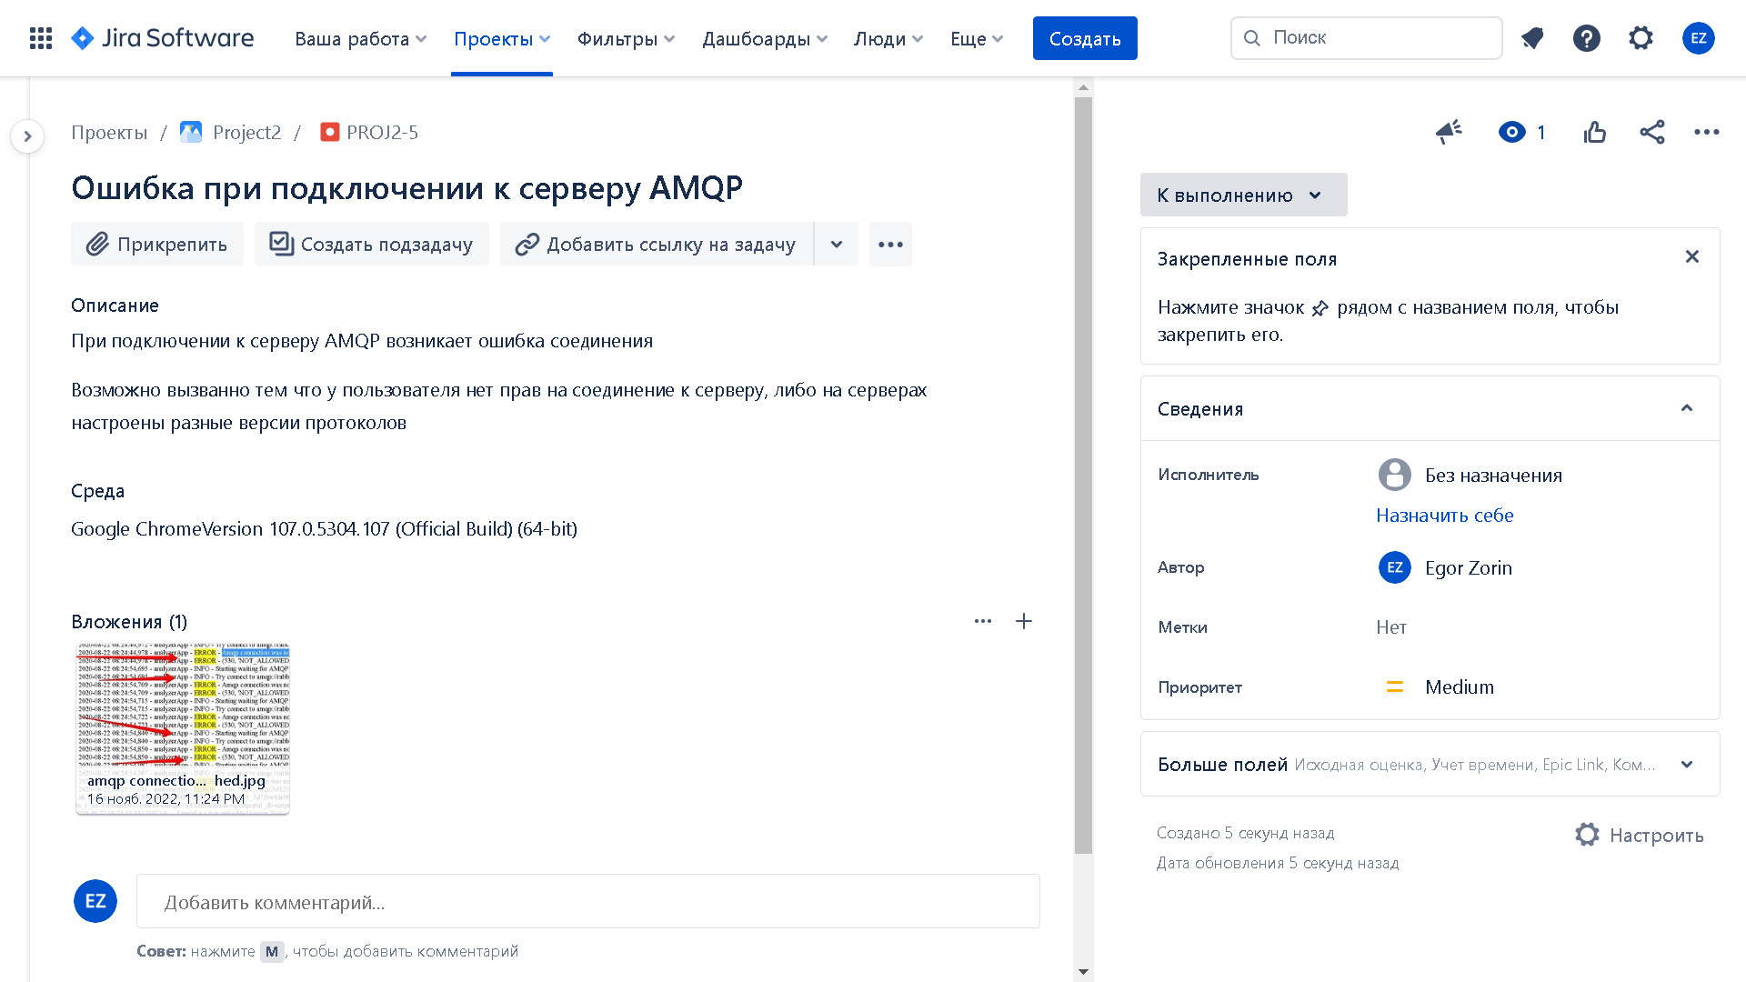

Ошибка 3
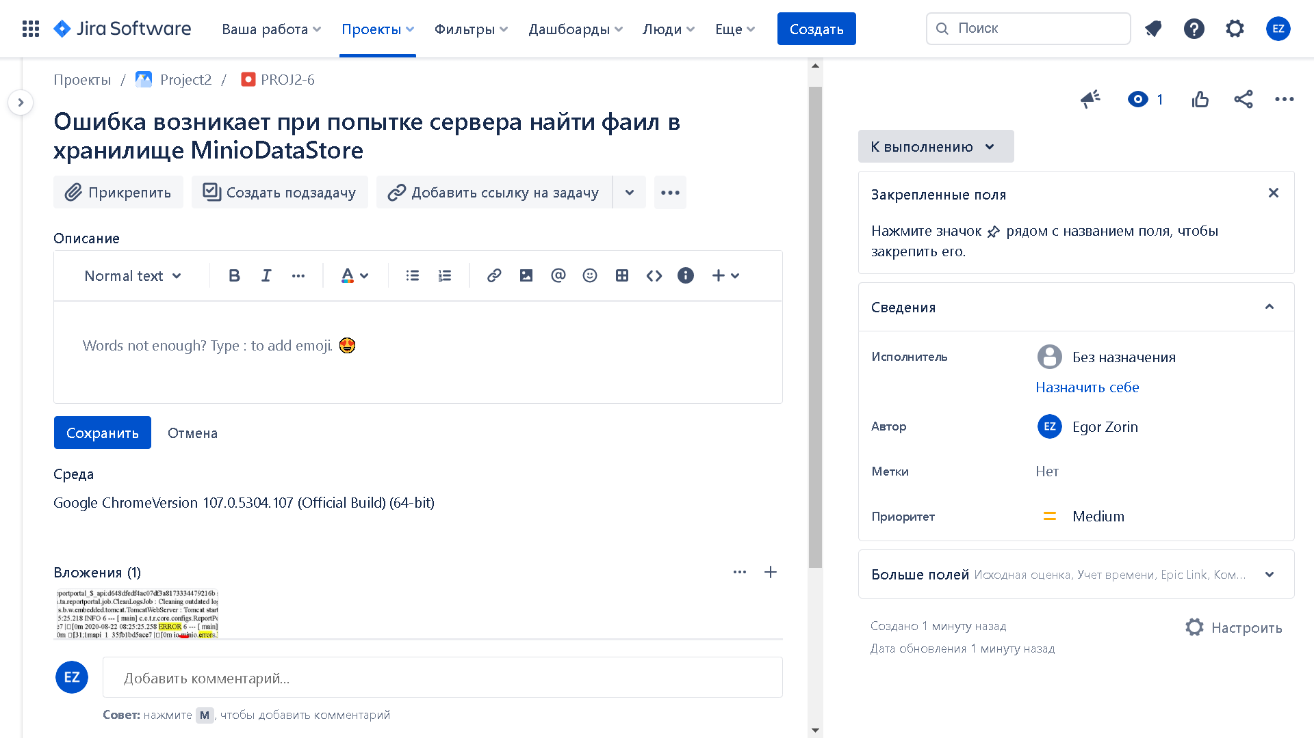

Задание 3*

Сайт mos.ru не хочет загружатся(. Даже через VPN.

